상품제안서
클래식메탈터치펜 | 상품코드: S37233

 |  |  |  |  |  |  | 02-713-8555 | www.synergygift.co.kr
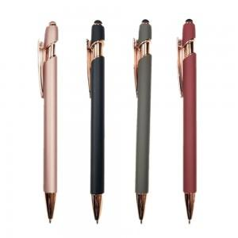

【상세/제작정보】 | <p><span style="font-size: 14pt;">※ 배송비 별도 상품입니다.(박스당 4,000원 부가세별도)</span></p>

【인쇄/포장옵션】 | 레이저 / OPP(비닐)

【공급단가】 | 수량 | 100~ | 300~ | 500~ | 1,000~ | 3,000~
*VAT별도 | 단가 | 1,040원 | 1,010원 | 980원 | 930원 | 900원

【상품 URL】 | https://www.synergygift.co.kr:443/src/goods_detail.php?gdno=37233

